PI-O'LE
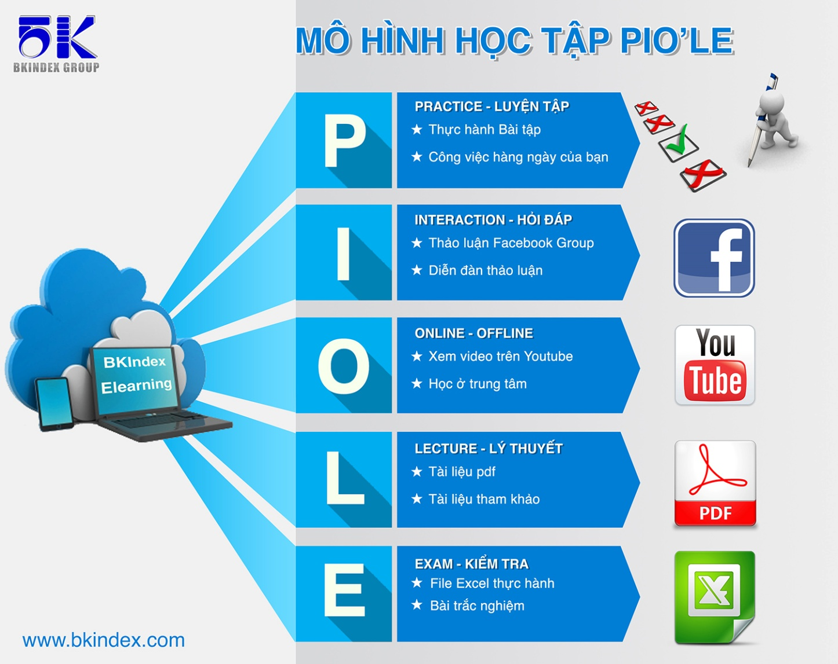

Mô hình học này được xây dựng và kế thừa từ mô hình LIPE của tổ hợp giáo dục đào tạo TOPICA, đơn vị dẫn đầu trong công nghệ đào tạo trực tuyến hiện nay.

Casestudy
 | Theo bạn, cần những thông tin nào để có thể lấy dữ liệu từ một hệ quản trị cơ sở dữ liệu?
Trả lời
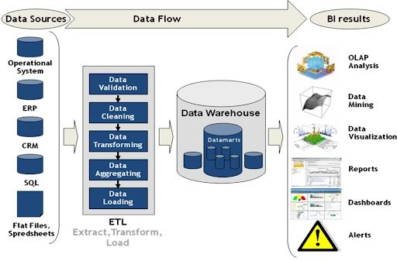




 | Đáp án

Index
Truy vấn và trích xuất dữ liệu từ MySQL Database

Case study

Kết nối MySQL Database

Lấy dữ liệu từ MySQL Database

Sum up

QA&Practice

Kết nối MySQL Database
Lấy dữ liệu từ MySQL Database
back to Index

1. Tên Server | 103.56.158.31

2. Tên Database | OrderManagement

3. Tên User | order_management
password | 12345678

Lấy dữ liệu trên MySQL Database
Lấy dữ liệu từ MySQL Database
back to Index

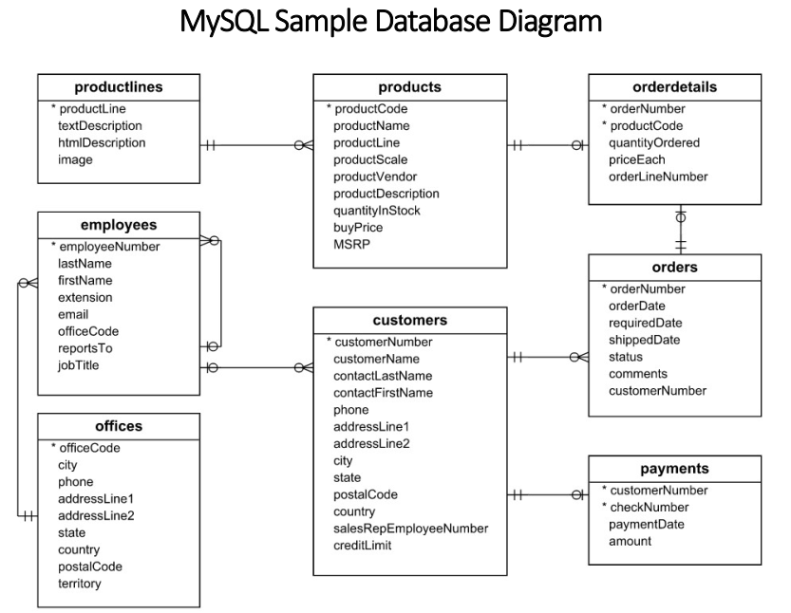
1. Lấy dữ liệu từ bảng
 |  | Danh sách nhân viên
 |  |  | Bảng employees
2. Lấy dữ liệu bằng câu lệnh.
 |  | Danh sách nhân viên chức vụ là "Sales Rep"
 |  |  | Bảng employees
 |  | Danh sách sản phẩm bao gồm: tên sản phẩm , dòng sản phẩm và mô tả dòng sản phẩm
 |  |  | Bảng products, productlines
3. Lấy dữ liệu từ view
 | 3.1. View là gì?
 |  | View là các truy vấn SELECT được lưu lại như là một table và sau đó ta có thể truy vấn dữ liệu từ view như thực hiện với table.
 | 3.2. Lấy dữ liệu từ view
 |  | Danh sách đơn đặt hàng: mã đơn đặt hàng, trạng thái đơn hàng và giá trị đơn đặt hàng

 |  |  |  |  | c

 |  |  |  | OrderManagement

QA&Practice
Hỏi đáp và Luyện tập (Practice)
Extract data bằng Power Query

Bạn thực hành những phần đã hướng dẫn
Làm một số bài tập sau:

1. Danh sách khách hàng, địa chỉ và số điện thoại
2. Danh sách các khách hàng sống tại "USA"
3. Danh sách mã đơn hàng và tên khách hàng đặt đơn
4. Danh sách khách hàng và số lần đặt hàng của họ (nâng cao). (gợi ý: dùng hàm Count, Group by customerNumer)

